상품제안서
무지 냉동 스카프 | 상품코드: S46434

 |  |  |  |  |  |  | 02-713-8555 | www.synergygift.co.kr
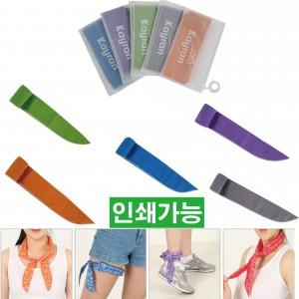

【상세/제작정보】 | <span style="font-size: 14pt;">※ DTF필름전사 별도문의</span>

【인쇄/포장옵션】 | 실크 / 지퍼백

【공급단가】 | 수량 | 300~ | 500~ | 1,000~ | 3,000~ | 5,000~
*VAT별도 | 단가 | 980원 | 920원 | 890원 | 850원 | 820원

【상품 URL】 | https://www.synergygift.co.kr:443/src/goods_detail.php?gdno=46434

